パターン
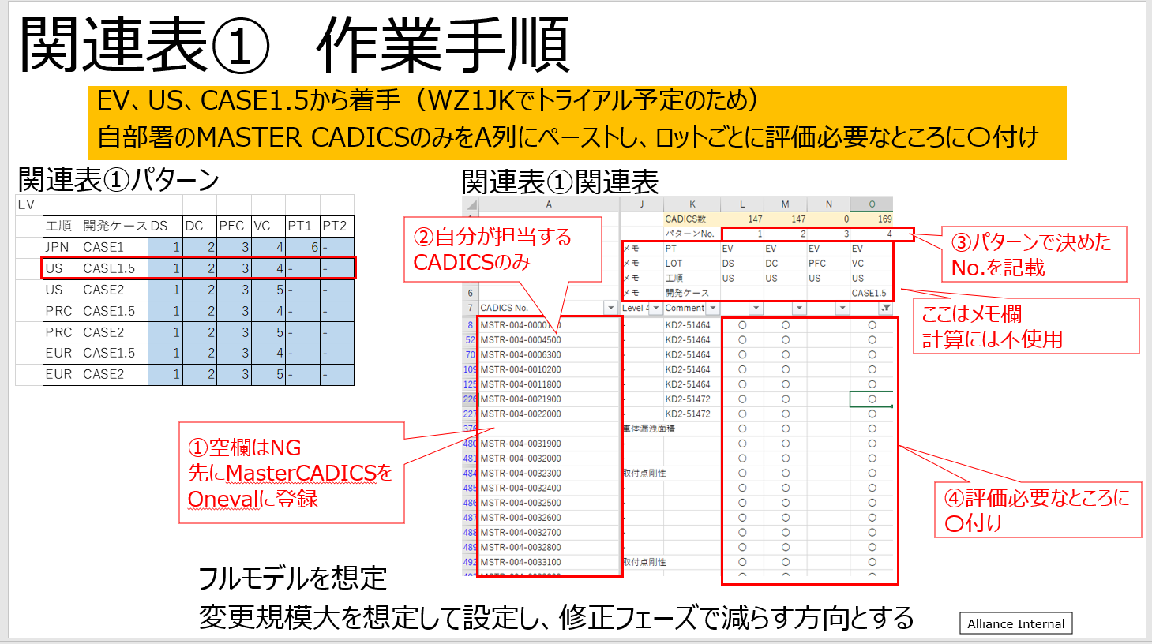
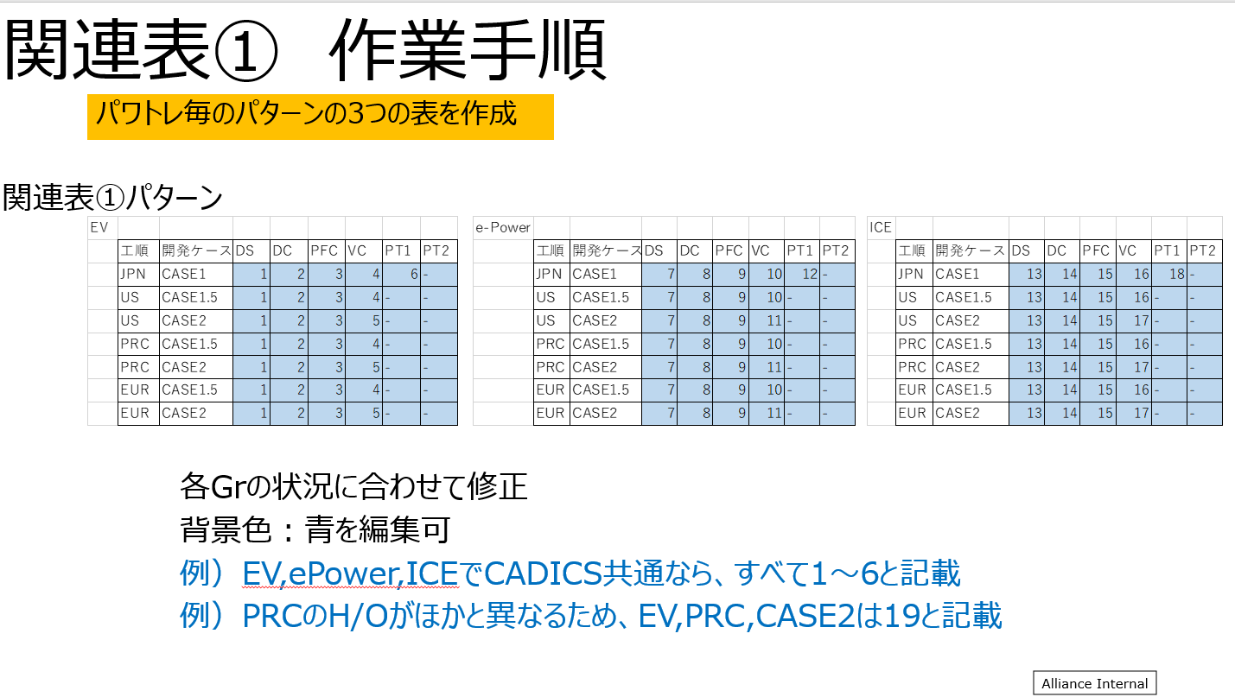
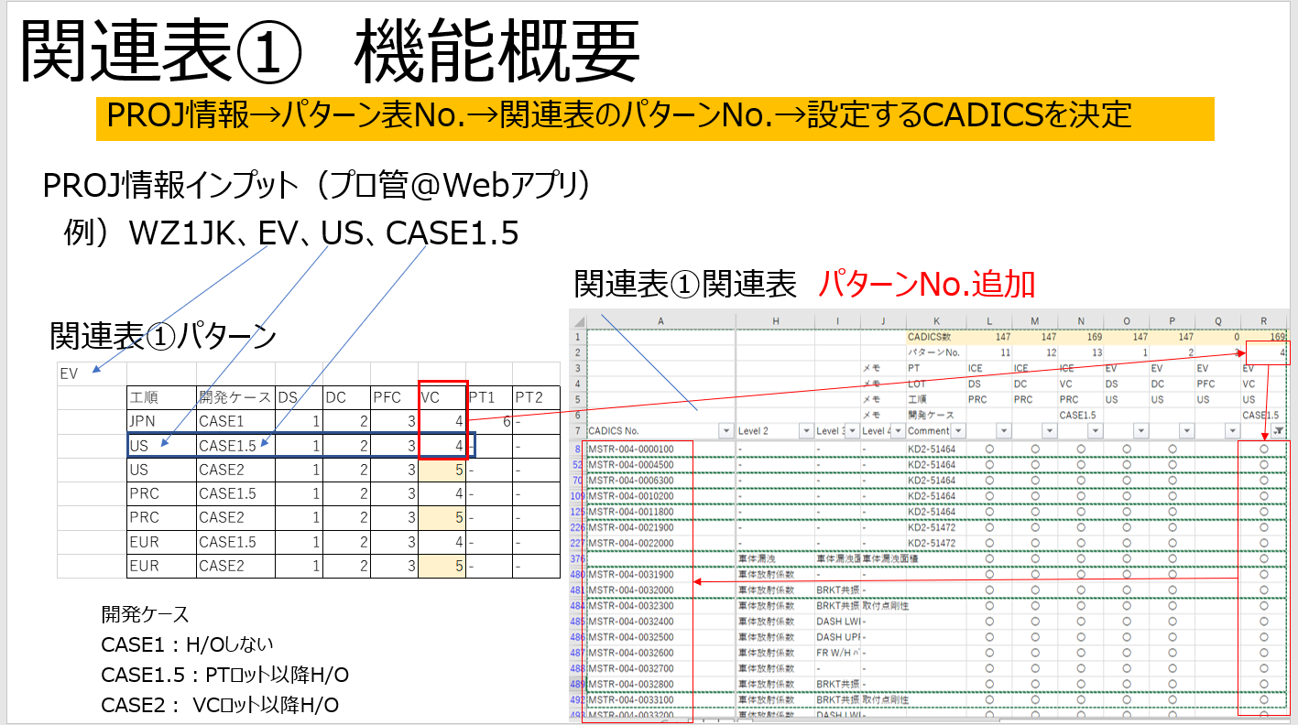
EV |  |  |  |  |  |  |  |  | e-Power |  |  |  |  |  |  |  |  | ICE
 | 工順 | 開発ケース | DS | DC | PFC | VC | PT1 | PT2 |  | 工順 | 開発ケース | DS | DC | PFC | VC | PT1 | PT2 |  | 工順 | 開発ケース | DS | DC | PFC | VC | PT1 | PT2
 | JPN | CASE1 | 1 | 2 | 3 | 4 | 6 | - |  | JPN | CASE1 | 7 | 8 | 9 | 10 | 12 | - |  | JPN | CASE1 | 13 | 14 | 15 | 16 | 18 | -
 | US | CASE1.5 | 1 | 2 | 3 | 4 | - | - |  | US | CASE1.5 | 7 | 8 | 9 | 10 | - | - |  | US | CASE1.5 | 13 | 14 | 15 | 16 | - | -
 | US | CASE2 | 1 | 2 | 3 | 5 | - | - |  | US | CASE2 | 7 | 8 | 9 | 11 | - | - |  | US | CASE2 | 13 | 14 | 15 | 17 | - | -
 | PRC | CASE1.5 | 1 | 2 | 3 | 4 | - | - |  | PRC | CASE1.5 | 7 | 8 | 9 | 10 | - | - |  | PRC | CASE1.5 | 13 | 14 | 15 | 16 | - | -
 | PRC | CASE2 | 1 | 2 | 3 | 5 | - | - |  | PRC | CASE2 | 7 | 8 | 9 | 11 | - | - |  | PRC | CASE2 | 13 | 14 | 15 | 17 | - | -
 | EUR | CASE1.5 | 1 | 2 | 3 | 4 | - | - |  | EUR | CASE1.5 | 7 | 8 | 9 | 10 | - | - |  | EUR | CASE1.5 | 13 | 14 | 15 | 16 | - | -
 | EUR | CASE2 | 1 | 2 | 3 | 5 | - | - |  | EUR | CASE2 | 7 | 8 | 9 | 11 | - | - |  | EUR | CASE2 | 13 | 14 | 15 | 17 | - | -

関連表
Alliance Internal
 |  |  |  |  | メモ |  |  |  |  | CADICS数 | 12 | 12 | 12 | 12 | 12 | 12 | 12 | 12 | 12 | 12 | 12 | 12 | 12 | 12 | 12 | 12 | 12 | 12 | 0 | 0 | 0 | 0
 |  |  |  |  |  |  |  |  |  | パターンNo. | 1 | 2 | 3 | 4 | 5 | 6 | 7 | 8 | 9 | 10 | 11 | 12 | 13 | 14 | 15 | 16 | 17 | 18
 |  |  |  |  |  |  |  |  | メモ | PT | EV | EV | EV | EV | EV | EV | e-Power | e-Power | e-Power | e-Power | e-Power | e-Power | ICE | ICE | ICE | ICE | ICE | ICE
 | Structure of Evaluation item (Japanese) |  |  |  |  |  |  |  | メモ | LOT | DS | DC | PFC | VC | VC | PT1 | DS | DC | PFC | VC | VC | PT1 | DS | DC | PFC | VC | VC | PT1
 | Performance Targets |  | Vehicle Targets |  |  | Component Targets |  |  | メモ | 工順 | US | US | US | US | US | US | US | US | US | US | US | US | US | US | US | US | US | US
 |  |  |  |  |  |  |  |  | メモ | 開発ケース |  |  |  |  | Case2 |  |  |  |  |  | Case2 |  |  |  |  |  | Case2
CADICS No. | Step 1 | Step 2 | Step 1 | Step 2 | Step 3 | Level 1 | Level 2 | Level 3 | Level 4 | Comment
MSTR-003-0036200 | 運動性能・ブレーキ | SUSP異音 | 異音・振動 | コトコト音 |  | 車体放射係数 Fr S/ABS取付点Z方向 100～600Hz 前席内耳 RH |  |  |  |  | 〇 | 〇 | 〇 | 〇 | 〇 | 〇 | 〇 | 〇 | 〇 | 〇 | 〇 | 〇 | 〇 | 〇 | 〇 | 〇 | 〇 | 〇
MSTR-003-0036300 | 運動性能・ブレーキ | SUSP異音 | 異音・振動 | コトコト音 |  | 車体放射係数 Fr S/ABS取付点Z方向 100～600Hz 前席内耳 LH |  |  |  |  | 〇 | 〇 | 〇 | 〇 | 〇 | 〇 | 〇 | 〇 | 〇 | 〇 | 〇 | 〇 | 〇 | 〇 | 〇 | 〇 | 〇 | 〇
MSTR-003-0036400 | 運動性能・ブレーキ | SUSP異音 | 異音・振動 | コトコト音 |  | 車体放射係数 Rr S/ABS取付点Z方向 100～600Hz 後席内耳 RH |  |  |  |  | 〇 | 〇 | 〇 | 〇 | 〇 | 〇 | 〇 | 〇 | 〇 | 〇 | 〇 | 〇 | 〇 | 〇 | 〇 | 〇 | 〇 | 〇
MSTR-003-0036500 | 運動性能・ブレーキ | SUSP異音 | 異音・振動 | コトコト音 |  | 車体放射係数 Rr S/ABS取付点Z方向 100～600Hz 後席内耳 LH |  |  |  |  | 〇 | 〇 | 〇 | 〇 | 〇 | 〇 | 〇 | 〇 | 〇 | 〇 | 〇 | 〇 | 〇 | 〇 | 〇 | 〇 | 〇 | 〇
MSTR-003-0036600 | 運動性能・ブレーキ | SUSP異音 | 異音・振動 | コトコト音 |  | 車体放射係数 Fr S/ABS取付点Z方向 100～200Hz 前席内耳 RH |  |  |  |  | 〇 | 〇 | 〇 | 〇 | 〇 | 〇 | 〇 | 〇 | 〇 | 〇 | 〇 | 〇 | 〇 | 〇 | 〇 | 〇 | 〇 | 〇
MSTR-003-0036700 | 運動性能・ブレーキ | SUSP異音 | 異音・振動 | コトコト音 |  | 車体放射係数 Fr S/ABS取付点Z方向 100～200Hz 前席内耳 LH |  |  |  |  | 〇 | 〇 | 〇 | 〇 | 〇 | 〇 | 〇 | 〇 | 〇 | 〇 | 〇 | 〇 | 〇 | 〇 | 〇 | 〇 | 〇 | 〇
MSTR-003-0036800 | 運動性能・ブレーキ | SUSP異音 | 異音・振動 | コトコト音 |  | 車体放射係数 Rr S/ABS取付点Z方向 100～200Hz 後席内耳 RH |  |  |  |  | 〇 | 〇 | 〇 | 〇 | 〇 | 〇 | 〇 | 〇 | 〇 | 〇 | 〇 | 〇 | 〇 | 〇 | 〇 | 〇 | 〇 | 〇
MSTR-003-0036900 | 運動性能・ブレーキ | SUSP異音 | 異音・振動 | コトコト音 |  | 車体放射係数 Rr S/ABS取付点Z方向 100～200Hz 後席内耳 LH |  |  |  |  | 〇 | 〇 | 〇 | 〇 | 〇 | 〇 | 〇 | 〇 | 〇 | 〇 | 〇 | 〇 | 〇 | 〇 | 〇 | 〇 | 〇 | 〇
MSTR-003-0037000 | 運動性能・ブレーキ | SUSP異音 | 異音・振動 | コトコト音 |  | 車体動剛性 Fr S/ABS取付点Z方向 RH |  |  |  |  | 〇 | 〇 | 〇 | 〇 | 〇 | 〇 | 〇 | 〇 | 〇 | 〇 | 〇 | 〇 | 〇 | 〇 | 〇 | 〇 | 〇 | 〇
MSTR-003-0037100 | 運動性能・ブレーキ | SUSP異音 | 異音・振動 | コトコト音 |  | 車体動剛性 Fr S/ABS取付点Z方向 LH |  |  |  |  | 〇 | 〇 | 〇 | 〇 | 〇 | 〇 | 〇 | 〇 | 〇 | 〇 | 〇 | 〇 | 〇 | 〇 | 〇 | 〇 | 〇 | 〇
MSTR-003-0037200 | 運動性能・ブレーキ | SUSP異音 | 異音・振動 | コトコト音 |  | 車体動剛性 Rr S/ABS取付点Z方向 RH |  |  |  |  | 〇 | 〇 | 〇 | 〇 | 〇 | 〇 | 〇 | 〇 | 〇 | 〇 | 〇 | 〇 | 〇 | 〇 | 〇 | 〇 | 〇 | 〇
MSTR-003-0037300 | 運動性能・ブレーキ | SUSP異音 | 異音・振動 | コトコト音 |  | 車体動剛性 Rr S/ABS取付点Z方向 LH |  |  |  |  | 〇 | 〇 | 〇 | 〇 | 〇 | 〇 | 〇 | 〇 | 〇 | 〇 | 〇 | 〇 | 〇 | 〇 | 〇 | 〇 | 〇 | 〇

